关系图
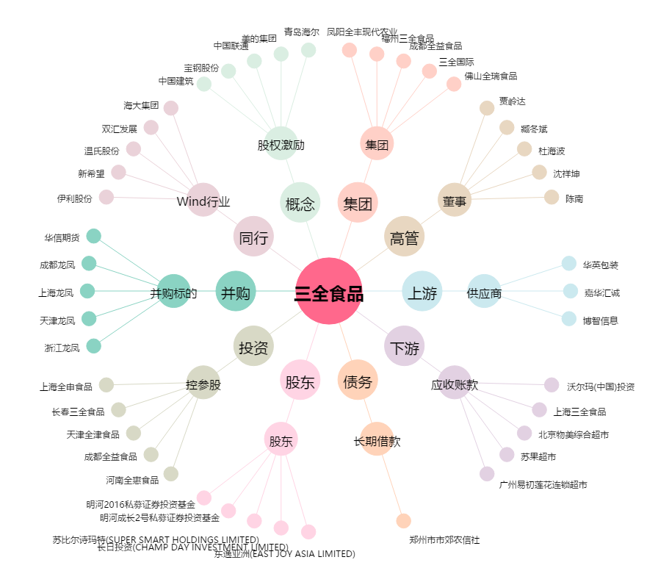
三全食品[002216.SZ] - 关系概览图

